架构图-必填
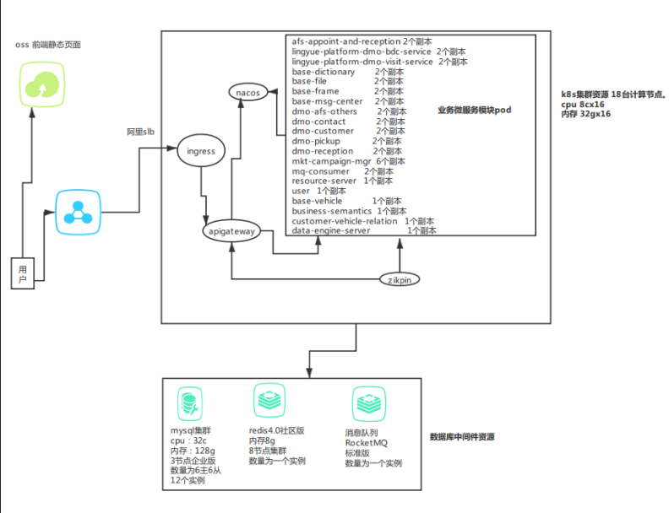
说明生产环境物理架构和逻辑架构
将架构图放在该页即可。
物理架构图 1.需要说明设备数量和角色、网络访问关系、所在网段、网络带宽、并标识本次变更涉及的相关设备。 逻辑架构图 1.明确各服务器上的部署服务和模块，各模块间的通讯协议和报文、数据流向、本次变更/测试涉及的模块，客户端模拟方式、通讯方式，架构描述信息中需要说明是否存在多系统共享资源的情况，包括物理设备、文件系统、数据库表等。 注:要求提供最新的系统架构图，并附上confluence链接。

提供人（建议架构师提供）

confluence链接地址：

压测流程图-必读
